Penambahan Status Eskalasi
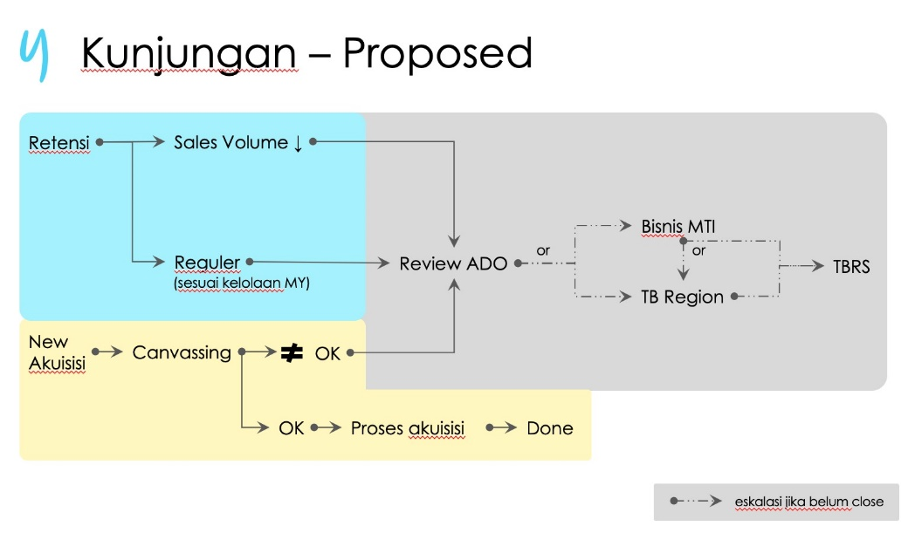
STATUS ESKALASI :
1.ESKALASI
2.APPROVED
3.REJECT

dengan flow abu abu adalah alur eskalasi

